Proj. Beschreibung
Start
Projektleiter: | Ellen Klaproth |  | Organisation | EKHN |  |  | Abteilung: | Finanzbuchhaltung

Projekt: | Nachbarschaftsräume |  |  |  |  | Projektnummer |  | 1

BUSINESS CASE / PROJEKTBESCHREIBUNG (Überlegungen zum Projekt / Konsequenzen, wenn das Projekt nicht durchgeführt wird)
Zusammenlegung von Gemeinden zu sogenannten Nachbarschaftsräumen / keine

PROBLEME
Noch sind keine bekannt

ZIELE
Umsetzung der Vorgaben der EKHN

PROJEKT-RESSOURCEN |  |  |  |  | ZEITPLAN

 | Projekt Champion: | Edgar Waßmuth |  |  |  | Ende Plan |  |  | Ende Ist

 | Prozesseigner: | Edgar Waßmuth |  |  | Kick-off | 2024-06-12 |  |  | 2024-12-31

 | Projektleiter | Ellen Klaproth |  |  | Definitionen

 | Teammitglieder: | siehe Ressourcen |  |  | Maßnahme

 |  |  |  |  | Analysieren

 |  |  |  |  | Verbessern

 |  |  |  |  | Kontrolle

 |  |  |  |  | Autorisiert von Project Champion: (Orginalunterschrift auf Ausdruck) |  | Unterschrift:

 |  |  |  |  | Edgar Waßmuth

Fus.-Grafik
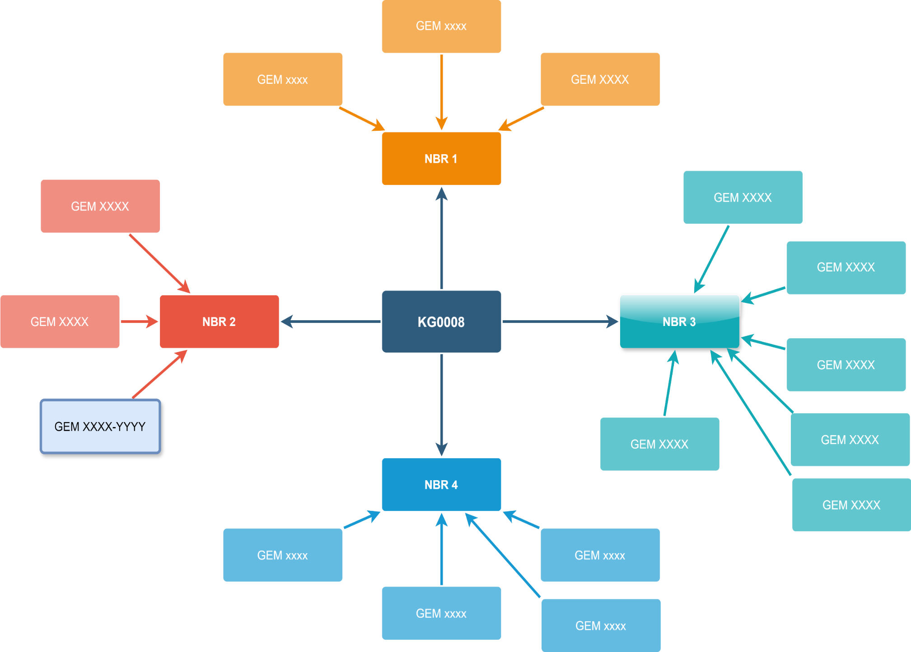
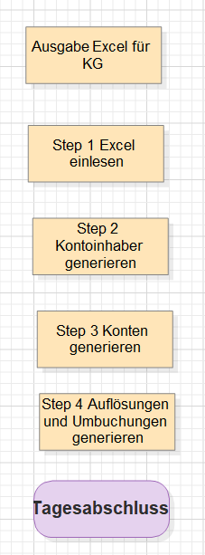
So wäre das bei einer Fusion aus Sicht der Sparkontenverwaltung

Fus-Ablauf
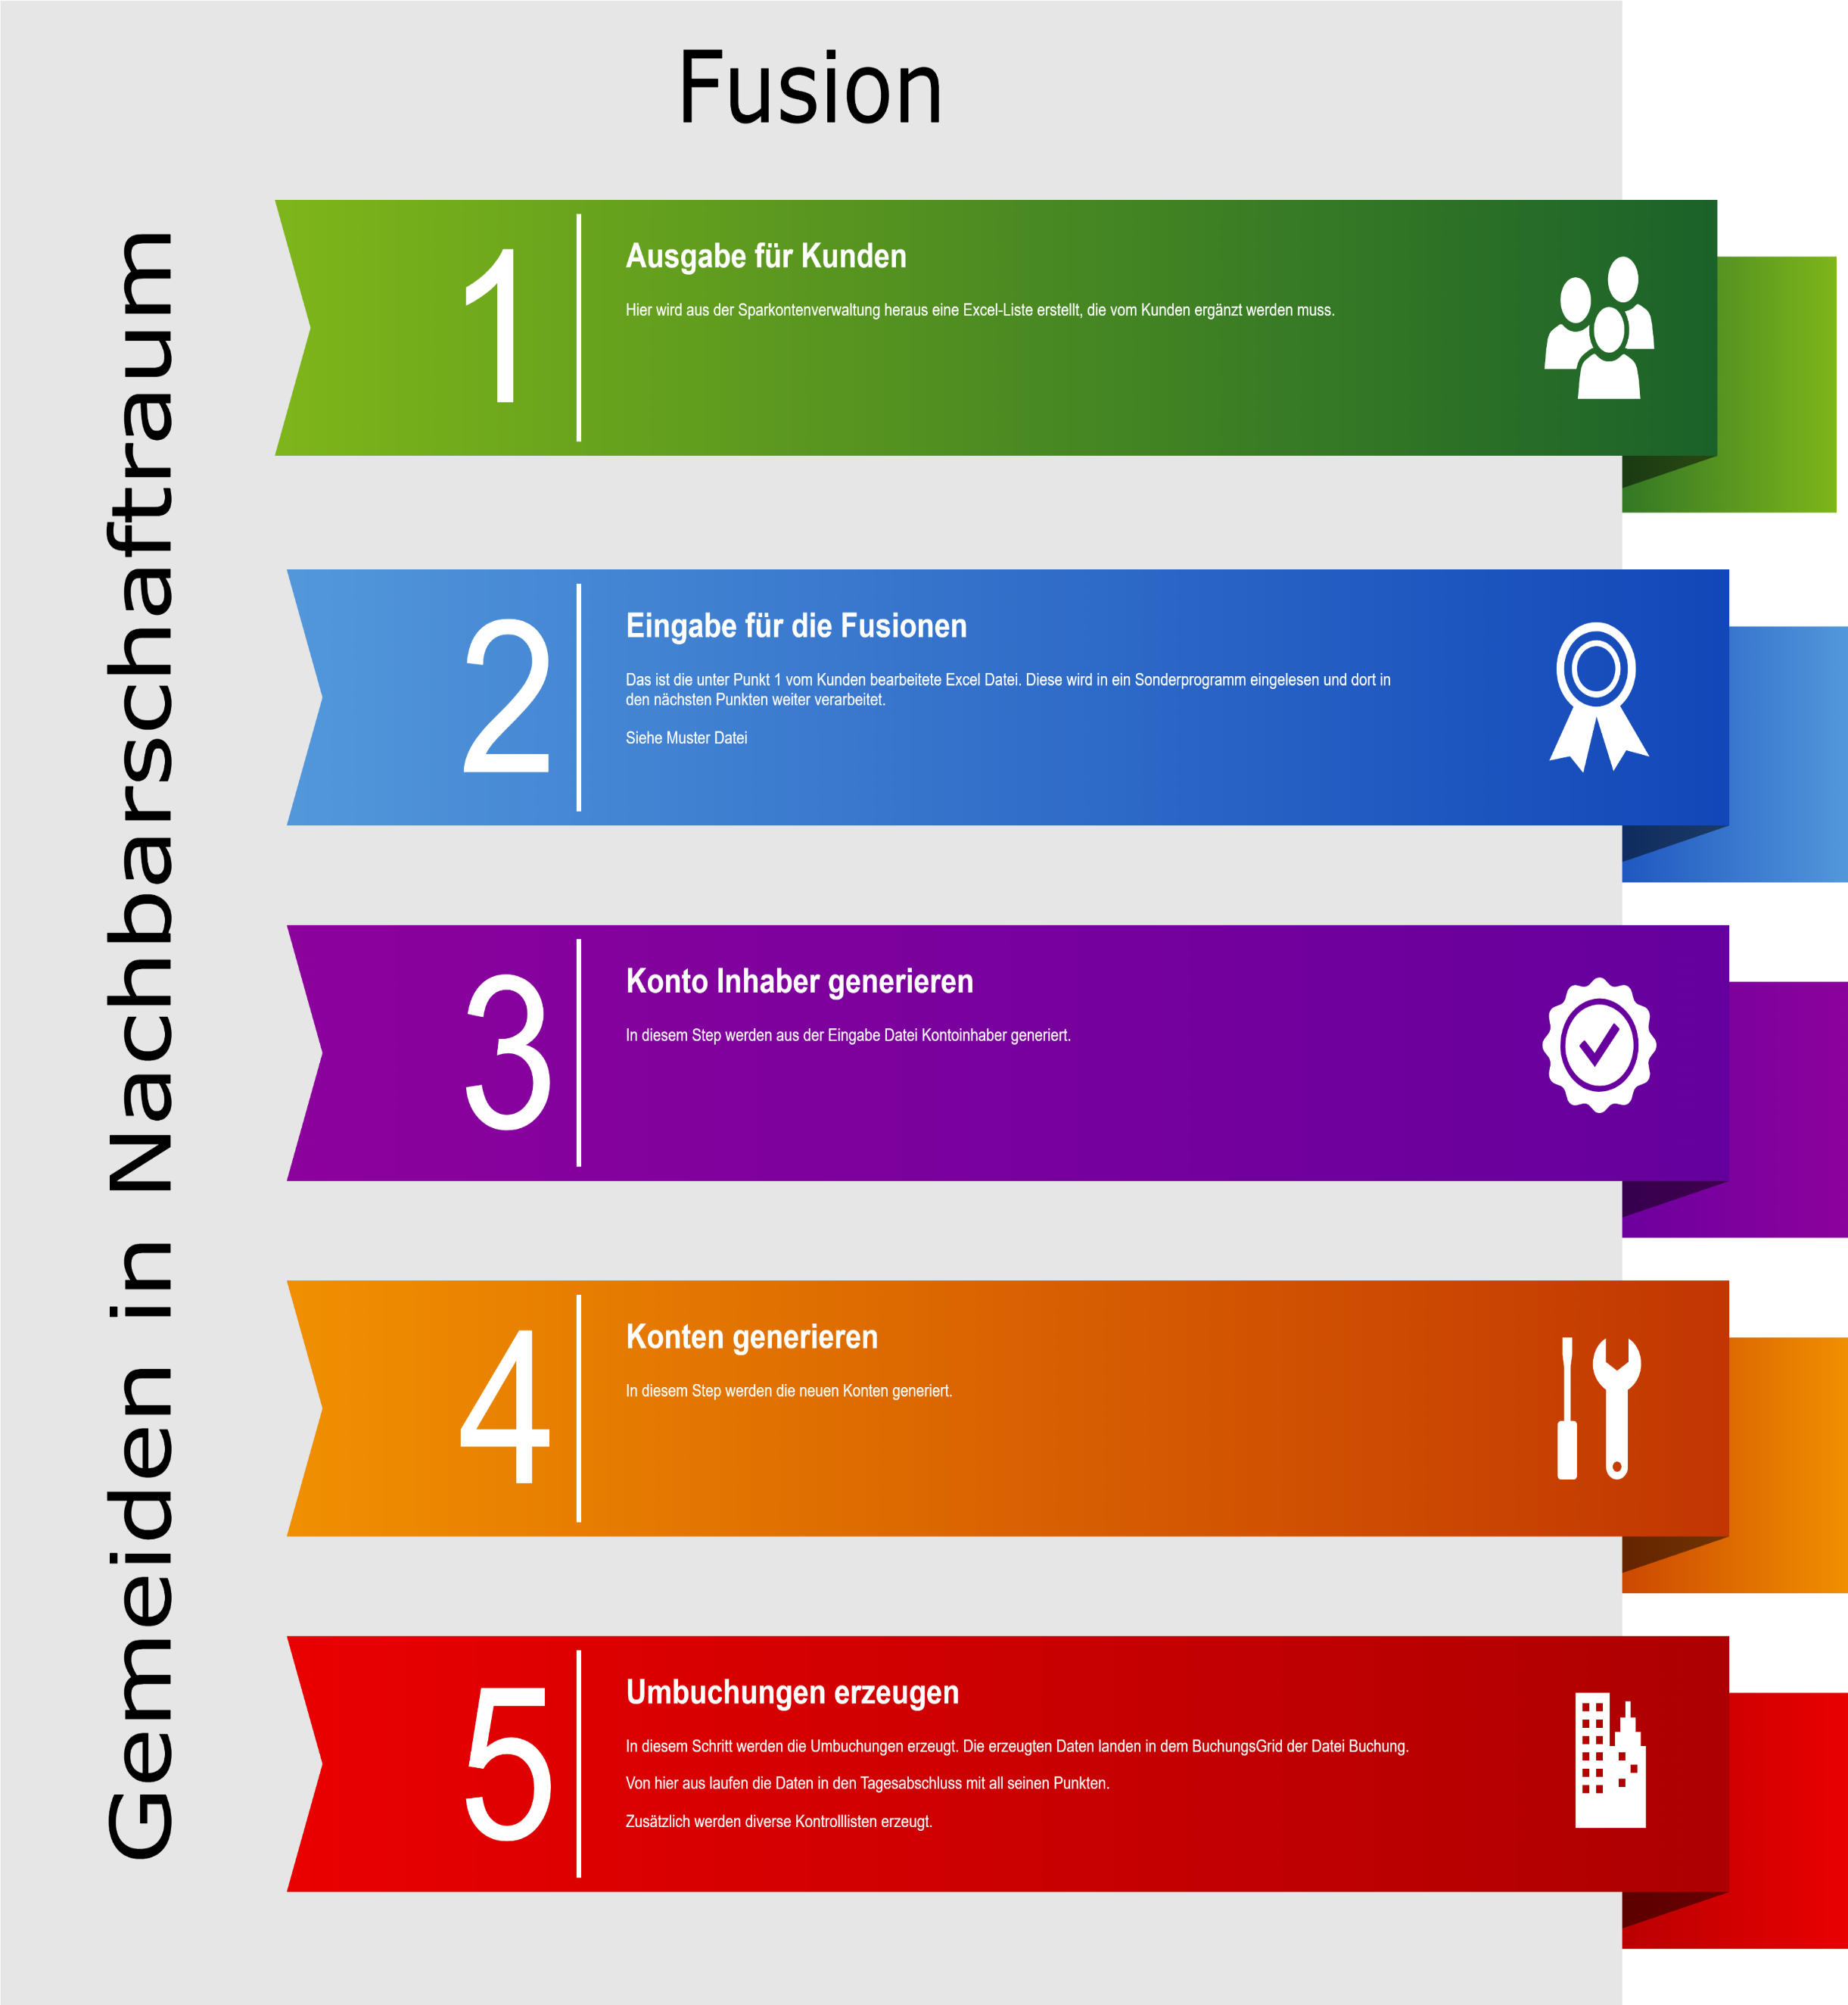
Muster Eing. Fusion'!A1

Zoom
Zoom 19.06.2024 Themen | Ergebnis der internen Besprechung EKHN (siehe linke Seite) Zoom-Meeting 19.06.2024
Start
Von: Klaproth, Ellen Gesendet: Dienstag, 21. Mai 2024 14:52 An: Fuelbert, Alexander Betreff: WG: Wichtig! Zinsverbuchung 2023 sowie zukünftige Verbuchung [Ticket#28115638]
Komplette Mail Mail
Hallo Alex,
zu beigefügtem Termin am 19.06. habe ich zugesagt.
Vorher würde ich gerne das Thema mit Dir besprechen. Dann später evtl. mit Herrn Wassmuth.
Passt es bei Dir am 13.06. um 10 Uhr?
LG Ellen
Von: Diehl, Ralf <Ralf.Diehl@ekhn.de> Gesendet: Dienstag, 21. Mai 2024 14:24 An: Kantwill, Oliver <Oliver.Kantwill@ekhn.de> Cc: Klaproth, Ellen <Ellen.Klaproth@ekhn.de> Betreff: AW: Wichtig! Zinsverbuchung 2023 sowie zukünftige Verbuchung [Ticket#28115638]
Hallo Herr Kantwill,
ich habe den 19.06. notiert. Ich würde Frau Klaproth auch gerne mit dazu nehmen.
Herzliche Grüße
Ralf Diehl
Von: Kantwill, Oliver <Oliver.Kantwill@ekhn.de> Gesendet: Dienstag, 21. Mai 2024 14:11 An: Diehl, Ralf <Ralf.Diehl@ekhn.de> Cc: Müller, Marisa <Marisa.Mueller@ekhn.de> Betreff: AW: Wichtig! Zinsverbuchung 2023 sowie zukünftige Verbuchung [Ticket#28115638]
Lieber Herr Diehl,
wir würden gern in dieser Angelegenheit einen ersten Aufschlag machen wollen. Können wir uns hierzu via zoom verabreden, z.B. am 19.6. um 10 Uhr oder 21.6. um 9 Uhr, jeweils für eine Stunde.
Mit freundlichen Grüßen
Oliver Kantwill
Von: Diehl, Ralf Gesendet: Mittwoch, 7. Februar 2024 06:16 An: Schönthal, Almut; Anwenderbetreuung MACH Cc: Kantwill, Oliver; Müller, Marisa; j.pillasch@pillasch-consulting.de; Karrock, Lars; Sauder, Philipp; Klaproth, Ellen Betreff: AW: Wichtig! Zinsverbuchung 2023 sowie zukünftige Verbuchung [Ticket#28115638]
Guten Morgen,
aus dem letzten JF mit Herrn Hinte habe auch diesen Auftrag mitgenommen. Folgende Überlegungen hatte ich dazu bereits festgehaltern:
Mitte 2024, Schreiben von Herrn Hinte:
Zinserträge werden zur allgemeinen Deckung des Haushalts einer Einrichtung verwendet
Rücklagenzuführungen werden nicht mehr über Thesaurierung von Sparkonten, sondern per Beschluss des KV vorgenommen.
Reduzierung der Sparkonten auf eins
Evtl. vereinfachte Regelungen, z. B. für Stiftungen
Zuvor Prüfung: Ist Mehraufwand, der dann manuellen Verbuchung der Rücklagenzuführung in den RVen vertretbar.
Zuvor Prüfung: Gibt es zwingende Gründe dafür, mehr als ein Sparkonto, mit Ausnahme von Stiftungen und Pfarreikapitalien zu führen. (Ansparung Stiftungen könnten evtl. durch Änderung der Regeln wegfallen)
Prüfung: Ist die automatisierte Zinsverbuchung in den Regionalverwaltungen dann noch notwendig? Damit könnte die aufwendige Vorhaltung von Buchungsdaten im Sparkontenprogramm entfallen. Der Aufwand einer manuellen Zinsbuchung, zum Jahresende in den RVen von einem Sparkonto, ist eher gering einzuschätzen.
ab September 2024: (oder früher)
Erarbeiten einer neuen Systematik, abhängig von der Frage „Ist ein Konto pro Einrichtung ausreichend“
Z.B. 01 = Kirchengemeinden, 02 = Dekanate, 03 = Regionalverwaltungen, 04 = Gesamtkirchliche Einrichtungen, …
Erarbeitung eines Umstellungsschlüssels unter Berücksichtigung der automatisierten Umbuchungen im Sparkontenprogramm, in MACH der Gesamtkirche und den Regionalverwaltungen.
Information der Regionalverwaltungen zum Vorgehen der Umstellung
Nach dem Zinslauf 2024:
Automatisierte Umstellung im Sparkontenprogramm
Import der Umstellung nach MACH der Gesamtkirche
Zinsverbuchung 2024 in den Regionalverwaltungen
Import der Umstellung nach MACH der Regionalverwaltungen
Wir werden das Projekt gerne unterstützen, da es auch für unseren Bereich eine große Entlastung bedeuten würde.
Herzliche Grüße
Ralf Diehl
Von: Schönthal, Almut <Almut.Schoenthal@ekhn.de> Gesendet: Dienstag, 6. Februar 2024 15:11 An: Anwenderbetreuung MACH <anwenderbetreuung_mach@ekhn.de> Cc: Kantwill, Oliver <Oliver.Kantwill@ekhn.de>; Müller, Marisa <Marisa.Mueller@ekhn.de>; j.pillasch@pillasch-consulting.de; Karrock, Lars <Lars.Karrock@EKHN.de>; Sauder, Philipp <Philipp.Sauder@ekhn.de>; Diehl, Ralf <Ralf.Diehl@ekhn.de>; Klaproth, Ellen <Ellen.Klaproth@ekhn.de> Betreff: AW: Wichtig! Zinsverbuchung 2023 sowie zukünftige Verbuchung [Ticket#28115638]
Lieber Herr Pregowski,
da sind wir im Moment noch die falschen Ansprechpartner – die Zinsverbuchung erfolgt in der FiBu (Diehl, Klaproth). Wenn kein anderer Beschluss der Kirchengemeinde vorliegt, wird der Zinsertrag wieder angelegt. Deshalb gilt oft im Haushalt idR Zinsertragshöhe = Rücklagenzuführungshöhe im selben Abrechnungsobjekt.
Die zig Differenzierungen der Sparkonten, Rücklagen und Abrechnungsobjekte pro Gemeinde treiben uns auch in den Wahnsinn…wenn wir aber ex ante nicht wissen, ob die Rücklage strikt zweckgebunden, separat von den anderen zu halten und zu verwenden ist (Kitas, Spenden, Kollekten, Pflichtrücklagen) oder nur die Budgettrennung Seniorenkreis von der Kirchenmusik etc. kann man schlecht eine Vorgabe von hier aus machen.
Möglich wäre stattdessen auch die standardisierte Ertragsausschüttung ohne Wiederanlage. Dann kann man von der Gemeinde auch die Verwendung der Zinsen für die passenden Aufwendungen im Haushalt erwarten.
Falls dies aber nicht so erfolgt, sondern jeder KV zeitversetzt die Wiederanlage beschließt, werden FiBU hier und in der Regionalverwaltung mehr Aufwand haben als jetzt.
Ein echter Durchbruch wäre nur die Zusammenlegung zu einem Stichtag der Rücklagenkonten innerhalb der Körperschaft. Das könnte ich mir wie oben aufgezählt vorstellen, d.h.
Spenden, Sonderposten sind ohnehin außen vor
Alle Sparkonten mit Rücklagenbezug werden zu 1 Aktivkonto, passiv werden die Bestände zum Stichtag auf die Pflichtrücklagen aufgeteilt, (1 AGR, 1 SERL, ggfs. Kitas,), auf die Kollektenrücklage und der Rest in 1 „sonstige Rücklage“ überführt. Das wird auch für die künftigen Nachbarschaftsräume wichtig, wo wahrscheinlich in den „sonstigen“ alles landet, was nur die Ortsgemeinde und nicht der NBR verwenden soll. Jede/r, der die Differenzierung „seiner“ Rücklage beobachten will, darf ab dem Stichtag Nebenlisten führen ohne die Verwaltung damit zu belasten. Die Zinserträge sind genauso hoch wie zuvor und werden im Fall der Pflichtrücklagen auf die passenden Abrechnungsobjekte gebucht bei der zusammengeführten nur noch auf 1 AOBJ (z.B. 920000).
Damit kommen wir auch eher in die Richtung des jüngst in der Sprechstunde Finanzen vorgeschlagenen Haushaltsplanung nach dem Ergebnishaushaltsschema mit 30 Zeilen, aufgesplittet in weniger, nur notwendige Abrechnungsobjekte.
Dies ist keine „verbindliche Verfahrensbeschreibung“, das lässt sich nur in einem gemeinsamen Gespräch im Dez 3 mit RV-Vertretung klären. Das konkrete Konzept könnte danach über Frau Müller in Zusammenarbeit mit Herrn Kantwill erstellt werden.
Viele Grüße,
Almut Schönthal
Bevor Sie diese E-Mail ausdrucken, prüfen Sie bitte, ob dies wirklich nötig ist. Umweltschutz geht uns alle an!
Von: Michael Pregowski via Anwenderbetreuung MACH <anwenderbetreuung_mach@ekhn.de> Gesendet: Dienstag, 6. Februar 2024 14:16 An: Schönthal, Almut <Almut.Schoenthal@ekhn.de> Cc: Kantwill, Oliver <Oliver.Kantwill@ekhn.de>; Müller, Marisa <Marisa.Mueller@ekhn.de>; j.pillasch@pillasch-consulting.de; Karrock, Lars <Lars.Karrock@EKHN.de>; Sauder, Philipp <Philipp.Sauder@ekhn.de> Betreff: RE: Wichtig! Zinsverbuchung 2023 sowie zukünftige Verbuchung [Ticket#28115638]
Hallo zusammen,
ich bitte um Rückmeldung inkl. verbindlicher, umfassender Verfahrensbeschreibung.
Freundliche Grüße,
Michael Pregowski
Am Montag, 15. Januar 2024 um 17:31:12, schrieb Michael Pregowski:
Hallo zusammen,
ich bitte um eine verbindliche Auskunft darüber wie mit den 2023er Zinsen u.a. in Bezug auf die Ergebnisverwendung umzugehen ist. Aus den Haushaltsrundschreiben geht nicht endeutig hervor ab wann wie zu Verfahren ist. Auch bitte ich um Auskunft, wie das langfristige Vorgehen aussehen wird.
Hintergrund:
Derzeit haben wir quasi eine Vorwegnahme einer vorweggenommenen Ergebnisverwendung, d.h.:
- Vorwegnahme deshalb, weil wir die Rücklagenbewegungen nicht auf Grundlage von Ergebnissen, sondern auf Grundlage von Erträgen buchen
- wir buchen die Rücklagenbewegungen ohne Zustimmmung der Kirchengemeinden
Des Weiteren buchen wir auf Unmengen von Finanzanlagen, Abrechnungsobjekten und Rücklagen - jeder Kinderchor mit 9,50€ Anlagekapital findet seine Berücksichtigung.
Für mich stellt sich die zukünftige Verfahrensweise wie folgt dar bzw. folgende Frage ergeben sich:
- die Zinserträge werden wie gehabt verbucht, insbesondere in 2023; Später erfolgt möglicherweise eine Reduktion der Finanzanlagen
- Auf Grundlage der verbuchten Zinsen erstellen die Gemeinden dann Verwendungsbeschlüsse!?
- Wie ist das mit den Zuführungen?
- erfolgen diese wie bisher auf Grundlage von Erträgen oder auf Grundlage von Ergebnissen???
- Werden diese wie bisher einer Vielzahl an Rücklagen und Abrechnungsobjekte zugeführt oder erfolgt eine Reduktion der Rücklagen und Abrechnungsobjekte
- Wird möglicherweise, im Gegensatz zum bisherigen Verfahren, darauf geachtet, dass zunächst die Pflichtrücklagen befüllt werden?
Sollte zunächst erst einmal, in einem ersten Schritt lediglich die Trennung von Ertragsbuchung und Ergebnisverwendung beabsichtigt sein, so kann ich Ihnen mitteilen, dass dies problemlos ohne umfangreiche Anpassungen am Prozess bzw. den technischen Tools erfolgen kann.
- Sowohl aus der Frage (1) ob auf Grundlage von Erträgen oder Ergebnissen, als auch aus der Frage (2) mit welcher Reihenfolge die Rücklagen befüllt werden, sowie aus der Frage (3) mit wie vielen Finanzanlagen, Abrechnungsobjekten und Rücklagen zukünftig gebucht werden soll, ergeben sich die folgenden, weiteren Fragestellungen:
- Sollen die Stammdaten zukünftig überhaupt noch in der Sparkontenverwaltung gepflegt werden? Wenn nein, über welchen Weg und in welcher Form gelangen die erforderlichen Infos zur Anwenderbetreuung/ in einer Schnittstelle? Ist möglicherweise gar eine manuelle Verbuchung der Rücklagenbewegungen beabsichtigt?
Ich bitte um Erstellung eines aussagefähigen Konzepts, welches verbindlich und detailliert darlegt, ab welchem Zeitpunkt wie gebucht wird und wie der Rückmeldeprozess aussehen wird, sodass wir die Verbuchung 2023 vornehmen können und ggf. auch in die Konzeptionierung einer Schnittstelle für die Zinsverbuchung bzw. einen zukünftigen Prozess einsteigen können.
Freundliche Grüße
Michael Pregowski
Reduktion von Sparkonten
Teilnehmende
Ralf Diehl - Finanzbuchhaltung
Ellen Klaproth - Finanzbuchhaltung
Marisa Müller – Haushalt und Controlling
Ausgangssituation und Zielsetzung
• Es gibt 17887 Sparkonten in der EKHN
• Hoher Verwaltungsaufwand sowohl in den Regionalverwaltungen als auch in der Kirchenverwaltung
• Im Zuge der Einsparauflagen ist eine Reduktion der Sparkonten erforderlich.
• Ziel: Reduktion der Sparkonten auf ein Sparkonto pro kirchliche Körperschaft
Zentrale Fragestellungen
1. Wo gibt es rechtliche oder selbstauferlegte Bindungen, aufgrund derer mehr als ein Sparkonto pro Körperschaft erforderlich sein könnte?
Ø Verzinsung von zweckgebundenen Drittmitteln, KiTa-Bereich, Baubereich
2. Soll weiterhin eine Thesaurierung mit automatischer Zinsverbuchung erfolgen?
Weiteres Vorgehen
1. Klärung von Fragestellung 1 zu den rechtlichen und selbst auferlegten Verpflichtungen mit Herrn Kanert, Herrn Kantwill, Herrn Sauder, Herrn Babion
Ø KiTa-Verträge, geltendes Rechte, buchhalterische Aspekte
Ø Frau Müller
2. Klärung der automatischen Zinsverbuchung und Thesaurierung der Zinsen
Ø Welche Stammdaten werden zukünftig für die Sparkonten benötigt?
Ø Termin am 01.07.2024 mit Herrn Sauder, Herrn Kantwill und der oben aufgeführten bisherigen Teilnehmenden
Ø Output: Mail an Herrn Hinte zur finalen Entscheidung und Kommunikation an RVen (Ziel: Rundschreiben auf den Weg bringen)
3. Internes Vorgehen und Nummerierung der Sparkonten
Ø Nummerierung bleibt so bestehen, wie sie ist.
Ø Regionalverwaltungen müssen dann die Sparkonten-Abrechnungsobjekte zusammenfassen.
4. Anfrage an bis zu zwei Pilot-Regionalverwaltungen zur Umstellung zum 01.01.2025
Ø Starkenburg-Ost
Ø Starkenburg-West
Ø ggf. noch Rheinhessen
5. Umstellung der restlichen Regionalverwaltungen zum 01.01.2026

